1 куча 2 действия
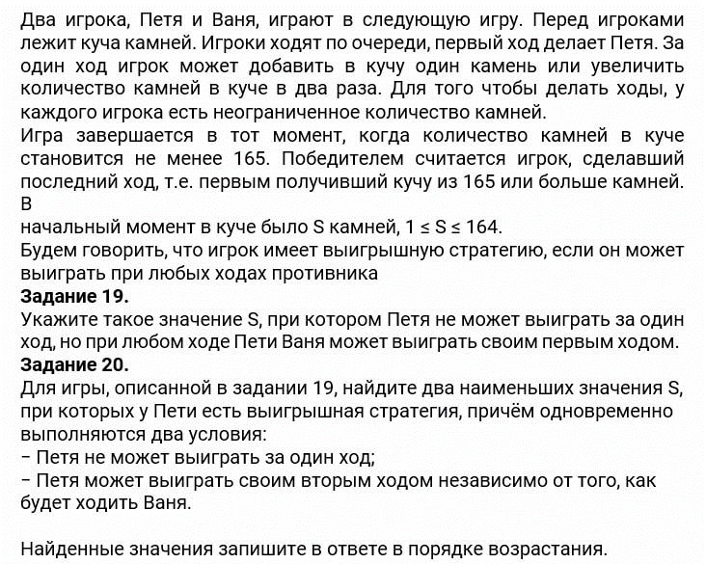

Ходы: |  | Win
+1 |  | S >= 165
*2

 | S | П | В
 | 82 | 83 | 166 |  | 19) 82
 |  | 164 | 328

 | S | П | В | П
 | 81 | 82 | 83 | 166
 |  |  | 164 | 328
 |  | 162 | 163 | 326
 |  |  | 324 | 648

 |  |  |  |  | 20) 41;81

 |  |  |  |  | В первую очередь проверить
 |  |  |  |  | 40 | 80
 |  |  |  |  | Нужно, чтобы выигрывал в 1ом и 2ом блоке при любом ходе Пети

 |  |  |  |  | 21) Ответ: 80
S | П | В | П | В
80 | 81 | 82 | 83 | 166
 |  |  | 164 | 328
 |  | 162 | 163 | 326
 |  |  | 324 | 648
 | 160 | 161 | 162 | 324
 |  |  | 322 | 644
 |  | 320 | 321 | 642
 |  |  | 640 | 1280

1 куча 3 действия
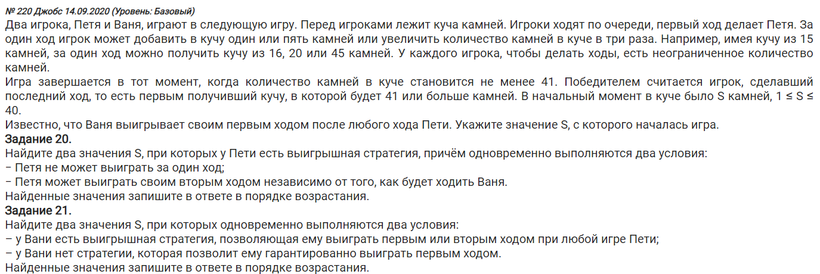

Ходы | Win S >= 41 |  | S | П | В |  | 19) | Ответ 13
+1 | Win S >= 40 |  | 13 | 14 | 42
+5 |  |  |  | 18 | 54
*3 |  |  |  | 39 | 117
 |  |  |  |  |  |  | 20) | Т.к. Петя ходит первый, он может подобрать себе такой случай, когда он побеждает хотя бы в 1 из 3х блоков
 |  |  |  |  |  |  |  | Нужно найти S при котором в хотя бы в 1 из 3х блоков все Пети Зелёные
 |  |  |  | Тут Не должно быть зелёного | В блоке не должно быть красного
 |  |  | S | П | В | П
 |  |  | 12 | 13 | 14 | 42 |  | Ответ: 8; 12
 |  |  |  |  | 18 | 54
 |  |  |  |  | 39 | 117
 |  |  |  | 17 | 18 | 54
 |  |  |  |  | 22 | 66
 |  |  |  |  | 51 | 153
 |  |  |  | 36 | 37 | 111
 |  |  |  |  | 41 | 123
 |  |  |  |  | 108 | 324

 |  |  |  |  |  |  | 21) | Цель, чтобы Ваня выиграл.
 |  | S | П | В | П | В |  | Чтобы не менять условное форм. Считаем, что красный у Вани это его победа
 |  | 11 | 12 | 13 | 14 | 42 |  | Только в 1ом ходу
 |  |  |  |  | 18 | 54
 |  |  |  |  | 39 | 117
 |  |  |  | 17 | 18 | 54 |  | Исп. Лайфхак проверяем
 |  |  |  |  | 22 | 66 |  | 7 | 11
 |  |  |  |  | 51 | 153
 |  |  |  | 36 | 37 | 111
 |  |  |  |  | 41 | 123 |  | Ответ: | 7 | 11
 |  |  |  |  | 108 | 324
 |  |  | 16 | 17 | 18 | 54
 |  |  |  |  | 22 | 66
 |  |  |  |  | 51 | 153
 |  |  |  | 21 | 22 | 66
 |  |  |  |  | 26 | 78
 |  |  |  |  | 63 | 189
 |  |  |  | 48 | 49 | 147
 |  |  |  |  | 53 | 159
 |  |  |  |  | 144 | 432
 |  |  | 33 | 34 | 35 | 105
 |  |  |  |  | 39 | 117
 |  |  |  |  | 102 | 306
 |  |  |  | 38 | 39 | 117
 |  |  |  |  | 43 | 129
 |  |  |  |  | 114 | 342
 |  |  |  | 99 | 100 | 300
 |  |  |  |  | 104 | 312
 |  |  |  |  | 297 | 891

471 новое усл. Не разбирали
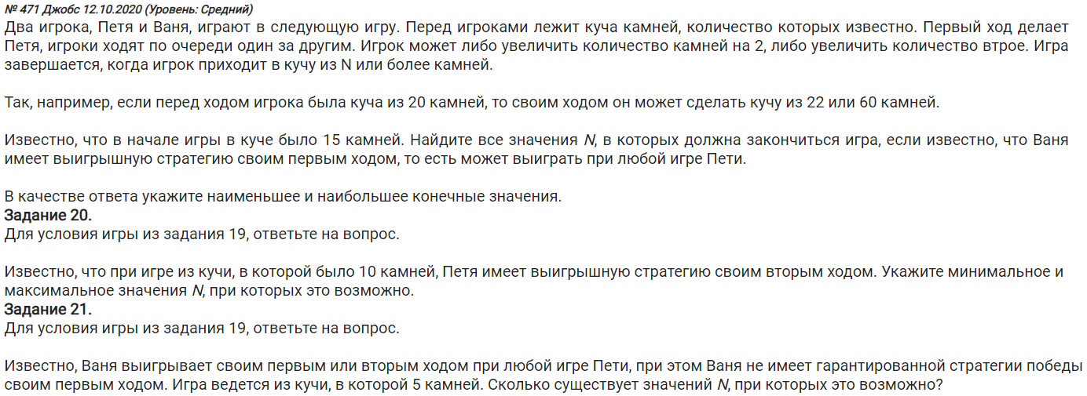

19) | Игра завершается при | Ходы:
 | >= N камней | +2 | S | П | В
 | Найти все хначения N в которых закончится игра | *3 | 15 | 17 | 19
 | В ответ записать min N и max N |  |  |  | 51
 |  |  |  | 45 | 47
 | Ответ 19, 135 |  |  |  | 135

 |  |  | НЕ ПОНЯЛ!!!

1972
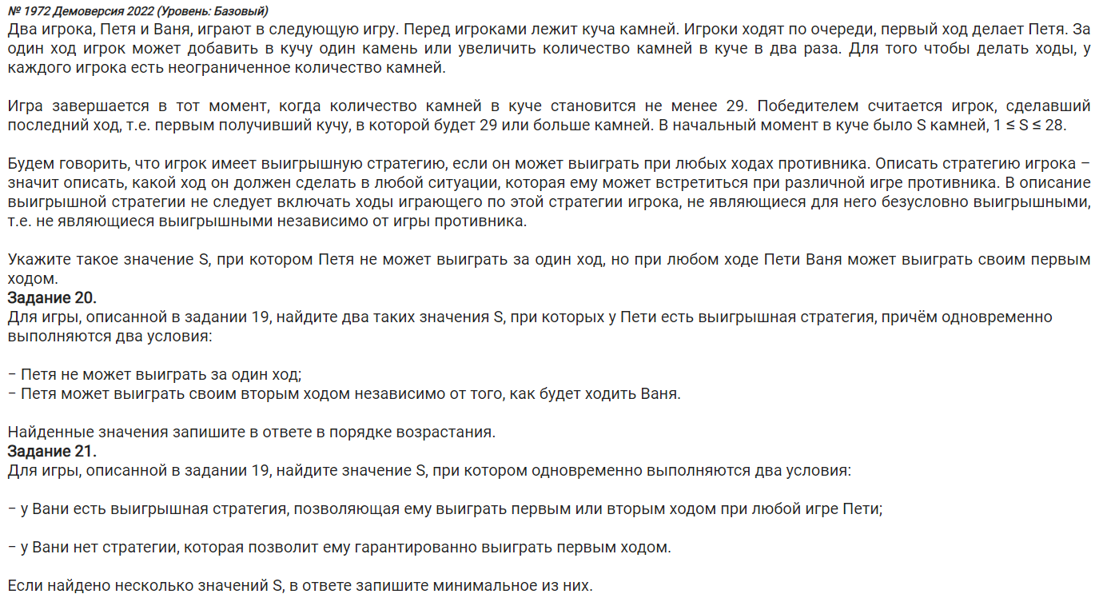

Ходы
+1
*2
Win S > 28

 | Номер 19
 |  |  | S | Петя | Ваня |  | Ответ : 14 | +
 |  |  | 14 | 15 | 30
 |  |  |  | 28 | 56

 | Номер 20 |  | S | Петя | Ваня | Петя |  |  | Подходят:
 | Найти 2 S по ВОЗРАСТАНИЮ |  | 7 | 8 | 9 | 18 |  |  | 7
 | при которых победа! |  |  |  | 16 | 32 |  |  | 13
 | Пети при любом ходе Вани |  |  | 14 | 15 | 30
 |  |  |  |  | 28 | 56

 |  | ОТВЕТ: | 7; 13

 | Номер 21

